Sheet1
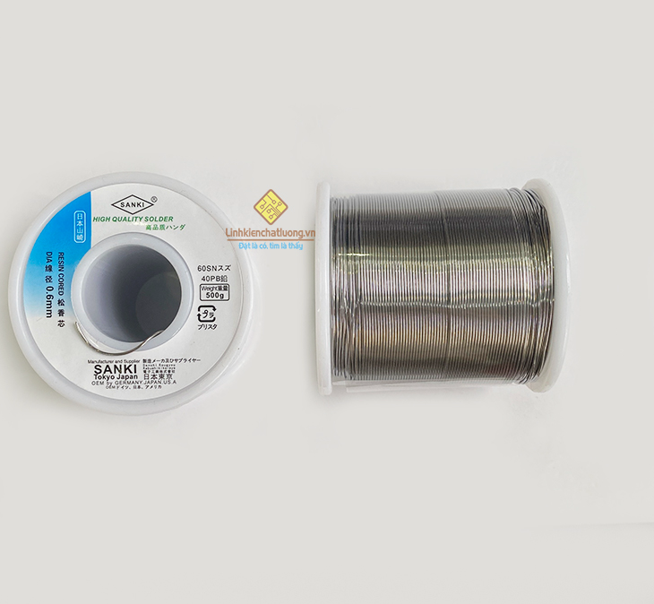
 |  | PHIẾU YÊU CẦU CUNG CẤP VẬT TƯ |  |  |  | BM.02-QT.10/ISO
 |  |  |  |  |  | Ban hành: 01/06/2018
 |  |  |  |  |  | Lần: 01
Bộ phận/ Phòng ban: Sản xuất- Bảo hành Ngày 15 Tháng 10 Năm 2024
STT | Mục đích |  | Tên vật tư | ĐVT | Số Lượng |  | Ghi chú
 |  |  |  |  | Yêu cầu | Thực Xuất |  | Cầu chì 1206 0,25A 6V | Thiếc hàn ASAHI 500G 0,8mm
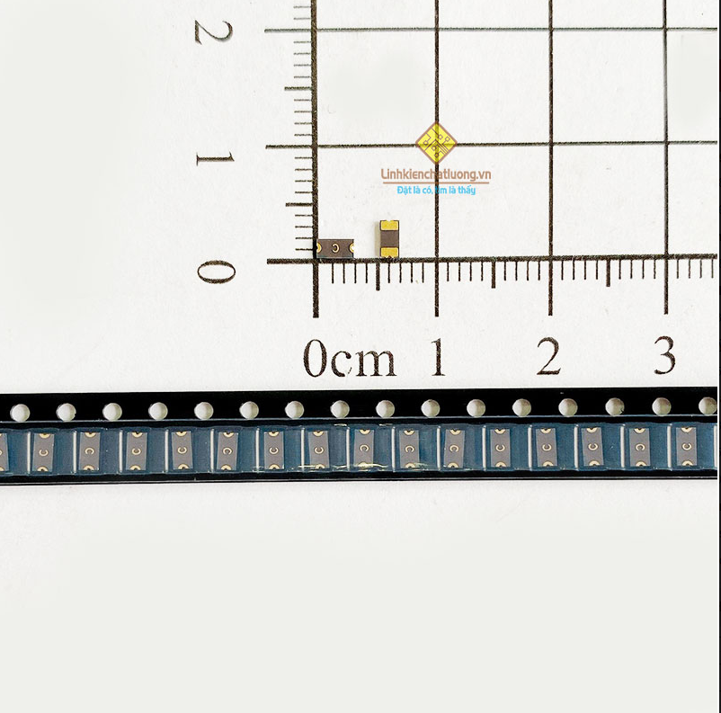
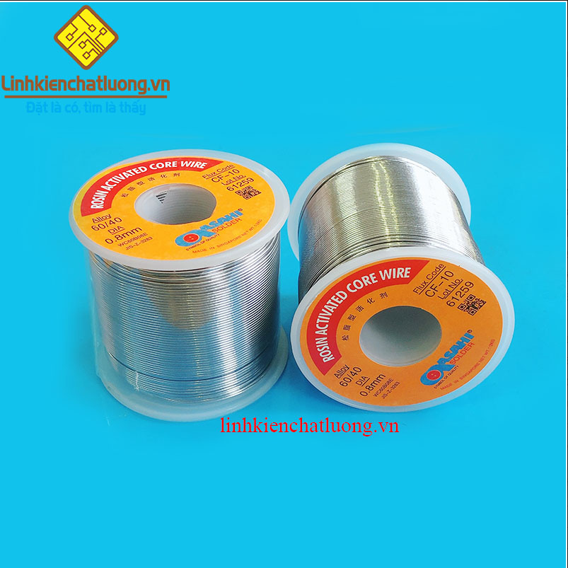
1 | Dùng fix thiết bị HUB |  | Cầu chì tự phục hồi 1206 0.25A 6V SMD (C) | PCS | 200 | 200 | https://linhkienchatluong.vn/cau-chi-tu-phuc-hoi-ptc/cau-chi-tu-phuc-hoi-1206-025a-6v-smd-c_sp845_ct4081.aspx
2 | Dùng cho SXBH |  | Thiếc hàn ASAHI SN60 0.8mm 500G | PCS | 2 | 2 | https://linhkienchatluong.vn/thiec-han---phu-kien-han/thiec-han-asahi-sn60-08mm-500g_sp544_ct7129.aspx
3 |  |  | Thiếc hàn SANKI JAPAN 0.6mm 500G Sn60/40 | PCS | 1 | 1 | https://linhkienchatluong.vn/thiec-han---phu-kien-han/thiec-han-sanki-japan-06mm-500g-sn6040_sp544_ct16679.aspx
4 |  |  | Nhíp VETUS ST-12 hợp kim thép không gỉ | PCS | 2 | 2 | https://linhkienchatluong.vn/nhip---kep-cac-loai/nhip-vetus-st-12-hop-kim-thep-khong-gi_sp658_ct9324.aspx
5 |  |  | Lọ đựng AXITON | PCS | 2 | 2 | https://linhkienchatluong.vn/chai-lo-binh-chua/lo-dung-axeton-100ml_sp815_ct1560.aspx
6 |  |  | Mạch Nạp Jlink | PCS | 2 | 2 | https://shopee.vn/M%E1%BA%A1ch-N%E1%BA%A1p-Jlink-i.682268638.16700066490?sp_atk=65d3ddb6-baad-456e-be23-7cb8037f22b7&xptdk=65d3ddb6-baad-456e-be23-7cb8037f22b7

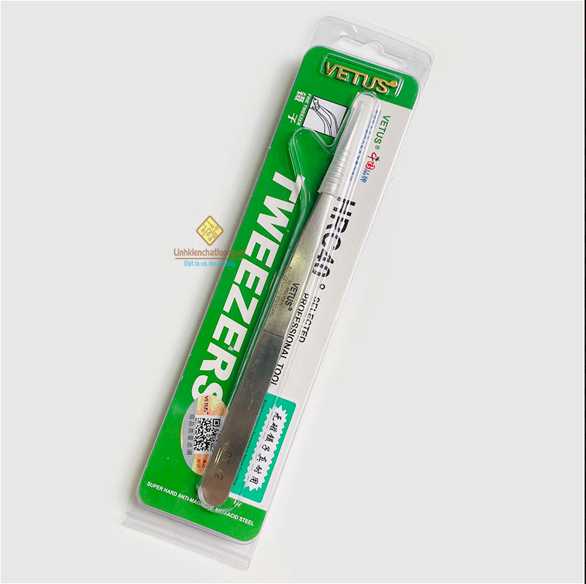
Giám đốc |  | TP.KTTH |  | TP.Phát triển sản phẩm |  | Người lập |  | Nhíp VETUS |  | Mạch nạp JLINK
(Ký, ghi rõ họ tên) |  | (Ký, ghi rõ họ tên) |  | (Ký, ghi rõ họ tên) |  | (Ký, ghi rõ họ tên)
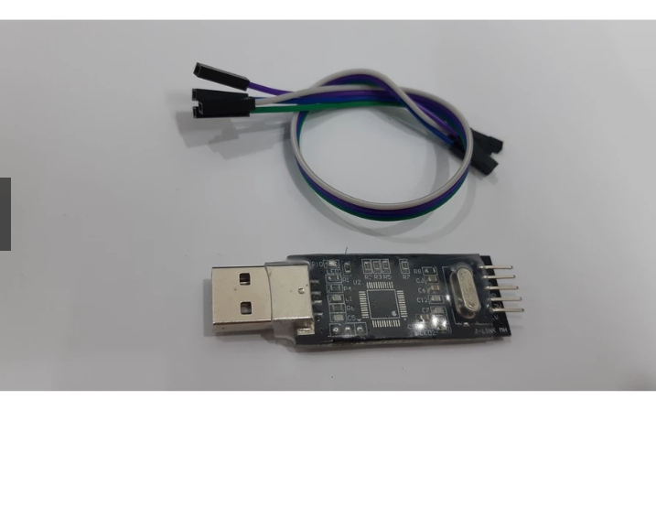

Nguyễn Hải |  | Trần Thị Thu Hà |  | Nguyễn Tất Hào |  | Hà Văn Thể

 |  |  |  |  |  |  |  |  | Lọ đựng axiton
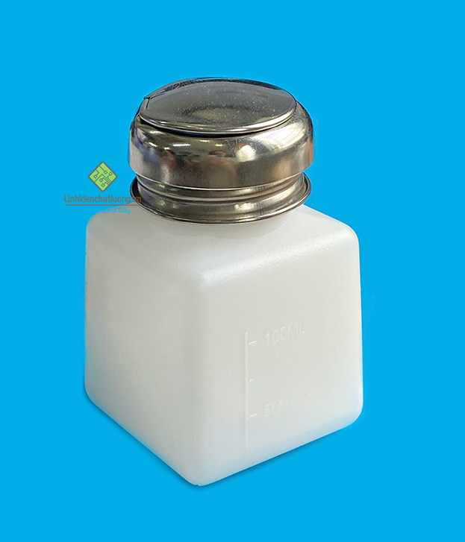

 |  |  |  |  |  |  |  | Thiếc hàn ASAKI 0,6 500G

